Sheet1
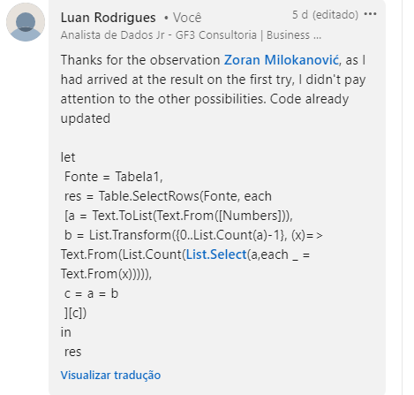
Numbers | Answer Expected
1210 | 1210
12010 | 3211000
500010 | 42101000
3211000 | 6210001000
42101000
Liste todos os números que são números autobiográficos. Um número autobiográfico é aquele número onde o primeiro dígito é igual ao número de 0s nesse número, o segundo ao número de 1s, o terceiro ao número de 2s. 10º ao número de 9s. O comprimento máximo de um número será de 10 dígitos. Ex. 21200 - primeiro dígito 2 é igual ao número de 0s em 21200. O segundo dígito 1 é igual ao número de 1s. O terceiro dígito 2 é igual ao número de 2s. 4º e 5º dígitos são 0s, então não importa..
809039300
6210001000
8210091000

